关系图
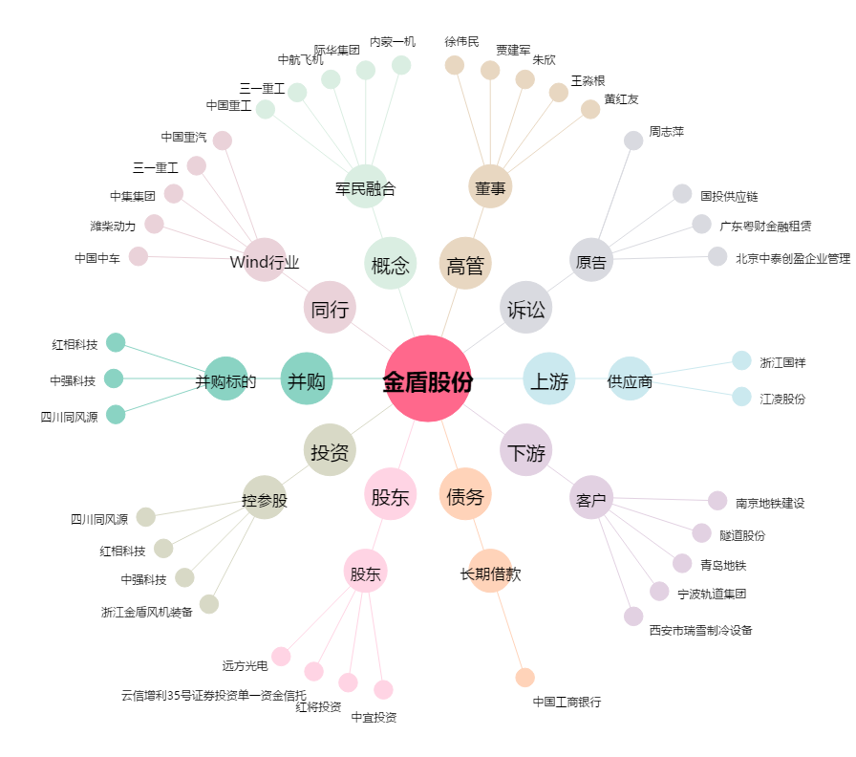
金盾股份[300411.SZ] - 关系概览图

